Sheet1
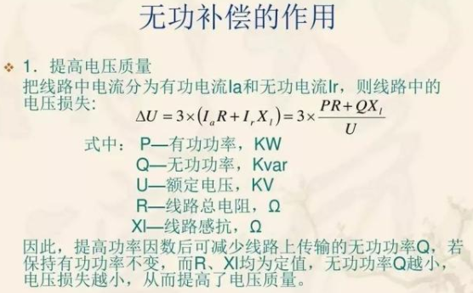
 | 时间 | 12:38:00 | 14:59:00 | 15:14:00 | 15:29:00 | 15:33:00 | 15:52:00 | 16:53:00
 | 供电局读数 | 629.66 | 629.95 | 629.98 | 630.01 | 630.02 | 630.06 | 630.19
 | Acuvim3读数 | 7396039 | 7399198.6 | 7399564.2 | 7399925.3 | 7400036.6 | 7400442.1 | 7401833
 | 与12：38的差值（供电局）*12000 |  | 3480 | 3840 | 4200 | 4320 | 4800 | 6360
 | 与12：38的差值（Acuvim3） |  | 3159.6 | 3525.2 | 3886.3 | 3997.6 | 4403.1 | 5794
 | 供电局和我们的差值对比 |  | 320.4 | 314.8 | 313.7 | 322.4 | 396.9 | 566
 | 差值大约占比 |  | 9.21% | 8.20% | 7.47% | 7.46% | 8.27% | 8.90%

 | 以14：59作为起点的差值（供电局）*12000 |  |  | 360 | 720 | 840 | 1320 | 2880
 | 以14：59作为起点的差值（Acuvim3 |  |  | 365.6 | 726.7 | 838 | 1243.5 | 2634.4
 | 供电局和我们的差值对比 |  |  | -5.60 | -6.70 | 2.0 | 76.499999999 | 245.6
 |  |  |  | -1.56% | -0.93% | 0.24% | 5.80% | 8.53%

 | 15:14-15:29 | 有功功率 | 1440KW | 24KW每分钟
 | 15分钟 | 仪表走字 | 361.1
 |  | 平均一分钟走字 | 24.07
 |  | 误差 | 0.29%
 |  | PF | 0.95-0.97

 | 15:33-15:52 | 有功功率 | 1337KW | 22.28KW每分钟
 | 19分钟 | 仪表走字 | 405.5
 |  | 平均一分钟走字 | 21.34
 |  | 误差 | 4.2%
 |  | PF | 0.7-0.88
1. 以上数据为：基波电能 2. 现场仪表联网吗？是否可以远程访问？ >> 不能 3. 售后反馈S Q 与另一台仪表值差不多，但是咱们P比较小。 4. 现场数据：针对CUB高压进线201，分析电压电能功率电能、参数设置等，均正常，THD-I约20%左右,THD-U约6.52% 5. 现场的PF是0.75 - 0.88之间跳动的，偶尔会到1。
问题分析： 根本问题在于功率因数 1. 目前算法：当为全波电能时，读取功率寄存器，基波时，使用电能反推 >> 根据功率进行累计电能与实际电能是否对应？ 2. 广义无功、真无功的区别？ 代表的含义？ 不同接线方式是否影响电能累积？ 广义无功：S2 - P2 = Q2 + Q'2 仪表默认是真无功！ 3. 是否有可能是现场小信号？10000/100 800/5 >> 分析不像是！ 因为：6000/100 = 60V 86/160 = 0.5375A 4. 系统PF = 系统P(PA + PB + PC) / 系统S（SA + SB + SC） 5. 对于基本、全波电能影响的是P Q，S是没有变化的？ 6. 谐波含量（现场的）？ 7. 找一个第三方设备进行对比测试一下。 8. 现场负载类型： 柴油发电机（PF: 0.85 - 0.9） 变压器（PF : 0.85 如果静电电容补偿后可达PF=1） 空调 照明 9. 有功 无功补偿： 1）实际上，经过恰当设计的无功补偿装置，不但可以将三相的功率因数均补偿至1，而且可以将三相间的不平衡有功电流调整至平衡。 2）无功补偿：在供电系统中起提高电网的功率因数的作用，降低供电变压器及输送线路的损耗，提高供电效率，改善供电环境。 静电电容补偿： |  |  |  |  |  |  |  |  |  | U | UA | UB | UC
 |  |  |  |  |  |  |  |  |  |  | 6000
 |  |  |  |  |  |  |  |  |  | I | IA | IB | IC
 |  |  |  |  |  |  |  |  |  |  | 86 | 84.625 | 84.75
 |  |  |  |  |  |  |  |  |  | P | PA | PB | PC
 |  |  |  |  |  |  |  |  |  | 1337000 | 450935 | 444990 | 441542
 |  |  |  |  |  |  |  |  |  | Q | QA | QB | QC
 |  |  |  |  |  |  |  |  |  | 445287 | 146309 | 152551 | 146427
 |  |  |  |  |  |  |  |  |  | S | SA | SB | SC
 |  |  |  |  |  |  |  |  | 实际 | 1505000 | 505534 | 496838 | 497643
 |  |  |  |  |  |  |  |  | 计算 | 1409201.7288 | 474076.67914 | 470412.48676 | 465188.35335

 |  |  |  |  |  |  |  |  | 